申込み書
2025 KUバレーボールフェスティバル

記念品の販売を実施致します。 本大会の記念として是非ご検討ください。
必要事項を明記の上、本注文書をメールにて送付をお願い致します。
●Tシャツ 1着 ￥3,800(税込)

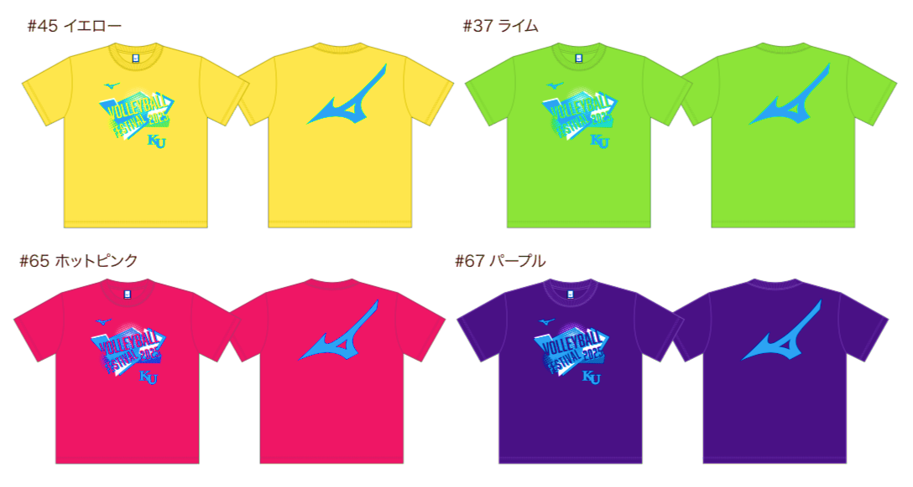
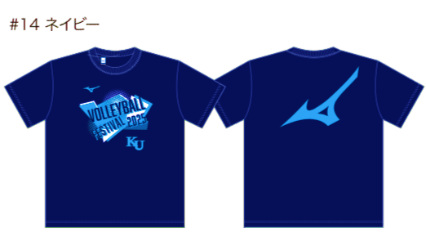

●サイズ

 | 規格(cm) | S |  | M |  |  | L |  | XL
 | 身丈 | 64 |  | 67 |  |  | 70 |  | 72
 | 身幅 | 49.5 |  | 52.5 |  |  | 54.5 |  | 57.5
 | 肩幅 | 41 |  | 44 |  |  | 46 |  | 49
 | 袖丈 | 18 |  | 19 |  |  | 20 |  | 21

●ご注文記入欄
ご希望の数量とご注文者様の情報をご入力ください。

 | カラー/サイズ | S |  | M |  |  | L |  | XL | 合計
 | イエロー |  |  |  |  |  |  |  |  | 0
 | ネイビー |  |  |  |  |  |  |  |  | 0
 | ホットピンク |  |  |  |  |  |  |  |  | 0
 | パープル |  |  |  |  |  |  |  |  | 0

 | ¥3,800 |  |  |  | × |  |  | 0 |  |  |  | = | ¥0
 |  |  |  |  |  |  |  |  |  |  | 枚

 | チーム名 |  |  |  |  |  |  |  |  |  | 責任者氏名

 | 住所(配送先) |  | 〒

 | TEL

●ご注文先
 | 2/11(水)迄に本Excelをメールにてお送りください。
 | ・窓口：神奈川大学女子バレーボール部 総務担当
 | ・mail：jindaivolley@gmail.com

●お振込先
 | 2/13(金)迄にお振込みください。お振込確認後に発注となります。
 | 【金融機関名】ゆうちょ銀行
 | 【店名】〇九八（ゼロキュウハチ） |  |  |  |  | 【店番】098 |  |  | 【預金種目】普通預金 |  | 【口座番号】3210140
 | 【口座名】神奈川大学女子バレーボール部（カナガワダイガクジョシバレーボールブ）

